信用交易
融资融券市场交易数据统计（20220630）

标的证券 | 融资融券余额（亿元） | 融资余额（亿元） | 融券余额（亿元） | 融资买入额（亿元） | 融资融券规模变化（亿元） | 融资余额增幅(‰) | 融券余额增幅(%)
统计数据 | 16,033.31 | 15,097.69 | 935.62 | 962.58 | 72.32 | 3.01 | 2.98
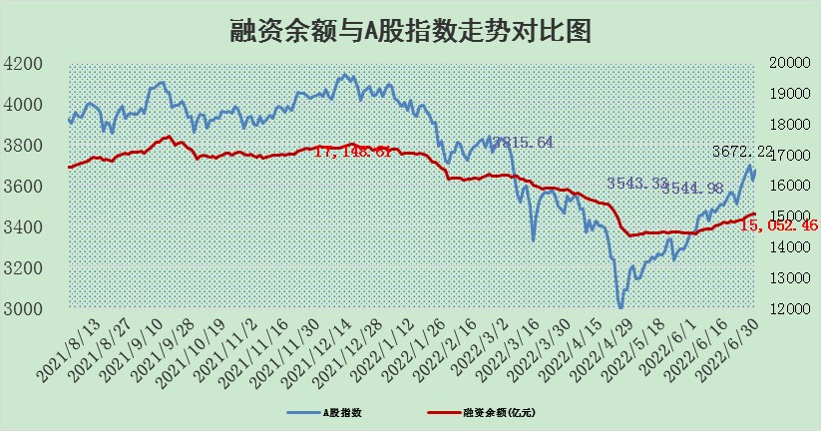

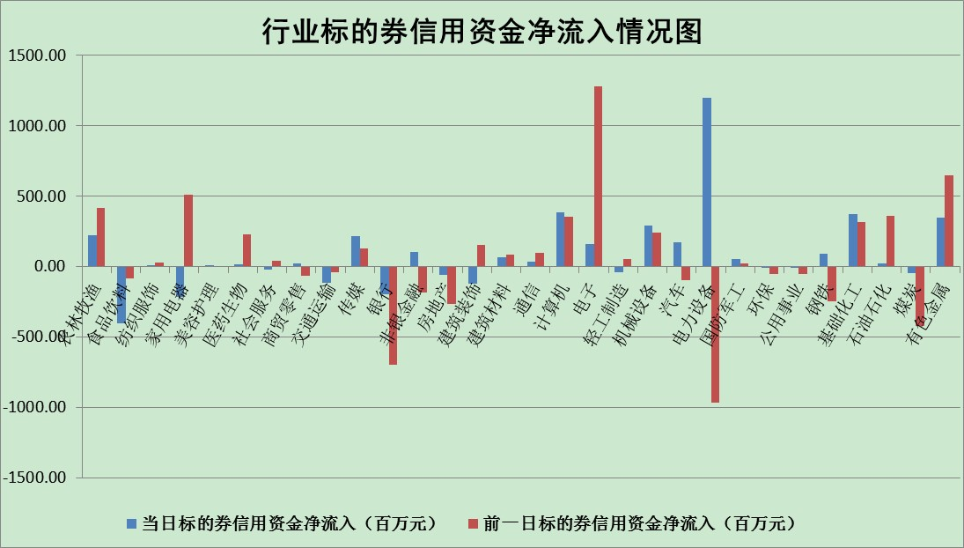

标的基金代码 | 标的基金简称 | 融资余额/市值(%) | 融资余额增幅(%) | 融资买入额/成交金额(%) | （融资余额净增额-融券余额净增额）/市值(‱) | 融券余额降幅(%) | ABS[（融资余额净增额-融券余额净增额）/市值净增额-1](%)
159902 | 华夏中小板ETF | 0.00 | 0.00 | 0.00 | 0.00 | 0.00 | 100.00
159915 | 易方达创业板ETF | 1.18 | -5.43 | 15542.53 | -7.94 | -2.21 | 104.61
159919 | 嘉实沪深300ETF | 4.95 | -0.24 | 0.18 | -2.67 | -8.65 | 101.98
159920 | 华夏恒生ETF | 103.43 | -0.06 | 164.75 | -6.55 | -0.86 | 61.19
159922 | 嘉实中证500ETF | 1.00 | -0.96 | 4.63 | -10.39 | -0.83 | 112.12
159925 | 南方沪深300ETF | 0.04 | -3.19 | 0.00 | -0.12 | 0.00 | 100.08
159928 | 消费ETF | 0.86 | 11.35 | 15.33 | 8.57 | -3.21 | 97.25
159934 | 易方达黄金ETF | 470.32 | -0.28 | 5.18 | -129.82 | 0.00 | 601.56
159939 | 全指信息技术ETF | 0.62 | 0.47 | 24.68 | 0.29 | 0.00 | 99.67
159940 | 全指金融地产ETF | 0.29 | -1.83 | 0.01 | -0.55 | 0.00 | 100.53
159995 | 半导体芯片ETF | 2.03 | -4.15 | 315.03 | -5.28 | 10.38 | 101.58
159997 | 天弘中证电子ETF | 2.50 | -0.43 | 9.31 | -1.04 | 0.37 | 100.72
159998 | 天弘中证计算机主题ETF | 0.16 | -5.16 | 0.06 | -0.86 | 0.00 | 107.12
510050 | 华夏上证50ETF | 10.63 | -0.05 | 65.80 | -2.10 | -4.80 | 101.45
510180 | 华安上证180ETF | 0.44 | 0.39 | 1.07 | 0.15 | -1.59 | 99.89
510880 | 华泰柏瑞红利ETF | 0.24 | -5.18 | 0.80 | -1.30 | -0.58 | 95.31
510900 | 易方达恒生H股ETF | 135.20 | -0.37 | 13.02 | -50.50 | 0.00 | 38.31
511010 | 5年期国债ETF | 0.00 | 0.00 | 0.00 | 0.00 | 0.00 | 100.00
511380 | 可转债及可交换债券ETF | 54.60 | -1.13 | 0.22 | -62.64 | 0.00 | 523.28
512000 | 全指证券ETF | 7.02 | -0.11 | 25.46 | -0.67 | 0.27 | 100.84
512010 | 沪深300医药卫生ETF | 4.22 | 2.72 | 31.43 | 9.82 | -9.19 | 95.03
512070 | 沪深300非银ETF | 2.60 | 0.69 | 24.67 | 1.87 | 1.16 | 90.36
512400 | 南方中证申万有色金属ETF | 0.98 | 12.91 | 1.45 | 9.95 | -2.62 | 83.71
512580 | 广发中证环保产业ETF | 0.48 | 19.94 | 0.59 | 7.19 | -1.92 | 95.81
512660 | 国泰中证军工ETF | 2.96 | 2.81 | 23.84 | 5.13 | -6.08 | 97.23
512800 | 华宝中证银行ETF | 10.44 | -0.31 | 2.20 | -12.22 | -68.13 | 110.74
512980 | 广发中证传媒ETF | 1.50 | -3.92 | 134.12 | -7.02 | 0.00 | 104.64
515030 | 华夏中证新能源汽车ETF | 1.63 | -3.02 | 26.85 | -14.83 | -36.83 | 118.02
515050 | 华夏中证5G通信主题ETF | 1.70 | 1.29 | 234.61 | 2.01 | -2.80 | 98.09
515070 | 华夏中证人工智能ETF | 1.17 | -0.54 | 0.33 | -0.64 | 0.00 | 100.91
标的股票比较指标 |  | 融资余额/流通A股市值(%) | 融资余额增幅(%) | 融资买入额/成交金额(%) | （融资余额净增额-融券余额净增额）/流通A股市值(‱) | 融券余额降幅(%) | ABS[（融资余额净增额-融券余额净增额）/流通A股市值净增额-1](%)
前十名标的个股 |  | 仁东控股 | 兴民智通 | 民生银行 | 国安达 | 凯龙股份 | 沃尔德
 |  | 数码科技 | 美凯龙 | 永冠新材 | 兴民智通 | 友阿股份 | 永冠新材
 |  | 中体产业 | 珀莱雅 | 冠豪高新 | 海融科技 | 莱美药业 | 电连技术
 |  | 全柴动力 | 南京银行 | 有方科技 | 有方科技 | 宜通世纪 | 新华医疗
 |  | 景兴纸业 | 海融科技 | 湖南黄金 | 顺网科技 | 国风塑业 | 龙软科技
 |  | 尖峰集团 | 国安达 | 国安达 | 湖南黄金 | 东港股份 | 北斗星通
 |  | 联创光电 | 迎驾贡酒 | 中国银行 | 华闻集团 | 博实股份 | 景兴纸业
 |  | 蒙草生态 | 雪天盐业 | 农产品 | 江淮汽车 | 东信和平 | 赤峰黄金
 |  | 神州泰岳 | 有方科技 | 农业银行 | 爱博医疗 | 东方时尚 | 远光软件
 |  | 海兰信 | 湖南黄金 | 亚泰集团 | 永冠新材 | 紫江企业 | 盛达资源
后十名标的个股 |  | 曙光股份 | 法拉电子 | 宏达矿业 | 徐家汇 | 盛达资源 | 金健米业
 |  | 龙净环保 | 徐家汇 | 中通客车 | 福晶科技 | 亚泰集团 | 上海物贸
 |  | 中嘉博创 | 晶晨股份 | 国盛金控 | 景兴纸业 | 秦港股份 | 中海达
 |  | 泰禾集团 | 科士达 | 延安必康 | 达实智能 | 沃尔核材 | 光大证券
 |  | 苏宁易购 | 龙利得 | 曙光股份 | 翔丰华 | 东方电缆 | 天赐材料
 |  | 中信国安 | 扬农化工 | 龙净环保 | 沃尔德 | 长园集团 | 航天晨光
 |  | 台海核电 | 奥特佳 | 中嘉博创 | 奥特佳 | 新疆众和 | 冠豪高新
 |  | 当代文体 | 沃尔德 | 泰禾集团 | 国际实业 | 西部材料 | 永太科技
 |  | 紫晶存储 | 达实智能 | 苏宁易购 | 飞凯材料 | 华闻集团 | 吉电股份
 |  | 科华生物 | 冀中能源 | 中信国安 | 宏达矿业 | 大众交通 | 天坛生物
说明：1.以上普通交易数据和信用交易数据皆以交易日收盘后数据为基准；2.上述标的证券总数据只计算标的证券市场总数据，不包括从标的证券中调出去标的证券数据，所以与交易所公布的总值略有不同； 3.上述行业采用申万一级行业分类；4.以上标的基金和标的个股中比较的6个指标值中：前5个（从左至右）为正向指标，值越大排名越靠前；第6个为逆向指标，值越小，排名越靠前；5.第6个指标中ABS[]表示求绝对值，其主要用于考量信用资金相对净流入对股价相对净变化的贡献程度；6.数据来源：wind，交易所。

